Codificare subdiviziunie
Codificare subdiviziuni |  | Februarie |  |  |  |  |  | Noiembrie
 |  | Scopus |  | Google Scholar |  | Web of Science |  | Scopus |  | Google Scholar |  | Web of Science
 |  | Indice H | Citari | Indice H | Citari | Indice H | Citari | Indice H | Citari | Indice H | Citari | Indice H | Citari
S1 | Catedra de chimie farmaceutică și toxicologică | 1.429 |  | 2 |  | 0.714 |  | 1.429 |  | 2.429 |  | 0.714
S2 | Catedra de chimie generală | 2.143 |  | 2.714 |  | 1.75 |  | 2 |  | 2.375 |  | 1.75
S3 | Catedra de farmacie socială „Vasile Procopișin” | 0.643 |  | 2 |  | 0.643 |  | 0.923 |  | 2.077 |  | 0.538
S4 | Catedra de farmacognozie și botanică farmaceutică | 0.857 |  | 2.143 |  | 0 |  | 1.143 |  | 2.142 |  | 0
S5 | Catedra de farmacologie și farmacie clinică | 0 |  | 0.571 |  | 0 |  | 0 |  | 1 |  | 0
S6 | Catedra de tehnologie a medicamentelor | 0.25 |  | 2.5 |  | 0 |  | 0.714 |  | 3.429 |  | 0.143
 |  | 0.887 |  | 1.988 |  | 0.51783333333 |  | 1.0348 |  | 2.2420 |  | 0.5242

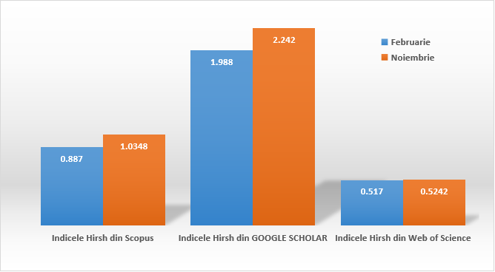

 | Facultatea de Farmacie

